Solicitud gráfica
 | Área: | Matemáticas |  |  | Fecha:
 | Grado: | 10
 | Título del tema: | Las funciones trigonométricas |  |  | ¿Cuaderno de estudio o recurso? | Recurso
 | Editor: | Adriana Ma. Pachón |  |  | Motor del recurso | M5A

 | Código guión o recurso: | MA_10_03_CO_REC90 | ← Para determinar este código, visite la hoja de Ayuda
 |  |  |  |  | ESPECIFICACIÓN DE ARCHIVOS A ENTREGAR
Núm. | Archivo Shutterstock o ruta en web | Imagen para: | Tipo | Ubicación de la imagen en el recurso M5A | Nombre imagen SMALL | Tamaño imagen SMALL | Nombre imagen ZOOM | Tamaño imagen ZOOM | Descripción | Observaciones
IMG01 | ver ultima columna | Recurso M5A | Ilustración | Contenido | MA_10_03_CO_REC90_IMG01n.png | 286 x 286 px | MA_10_03_CO_REC90_IMG01a.png | 500 x 500 px | Imagen para pregunta 1. Mantener los colores negro y rojo en las funciones. Incluir nombre de los ejes y de la función en negro. | 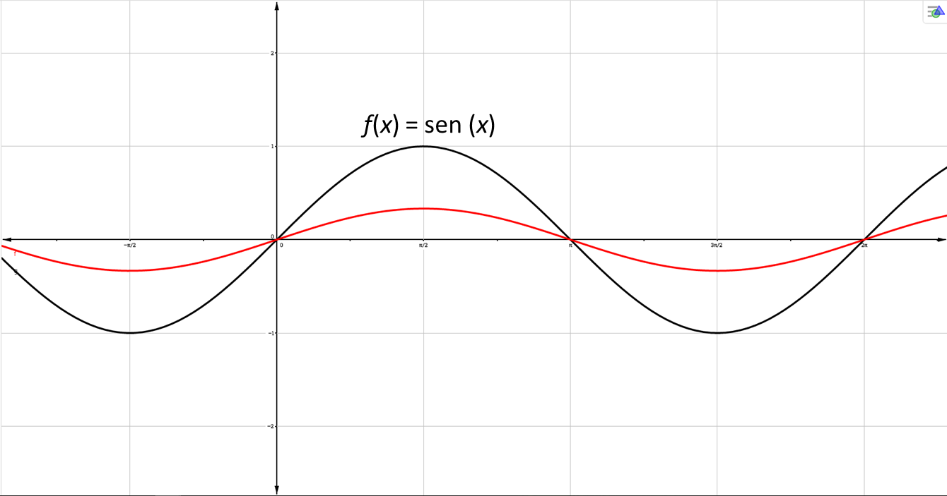
IMG02 | ver ultima columna | Recurso M5A | Ilustración | Contenido | MA_10_03_CO_REC90_IMG02n.png | 286 x 286 px | MA_10_03_CO_REC90_IMG02a.png | 500 x 500 px | Imagen para pregunta 2. Mantener los colores negro y rojo en las funciones. Incluir nombre de los ejes y de la función en negro. | 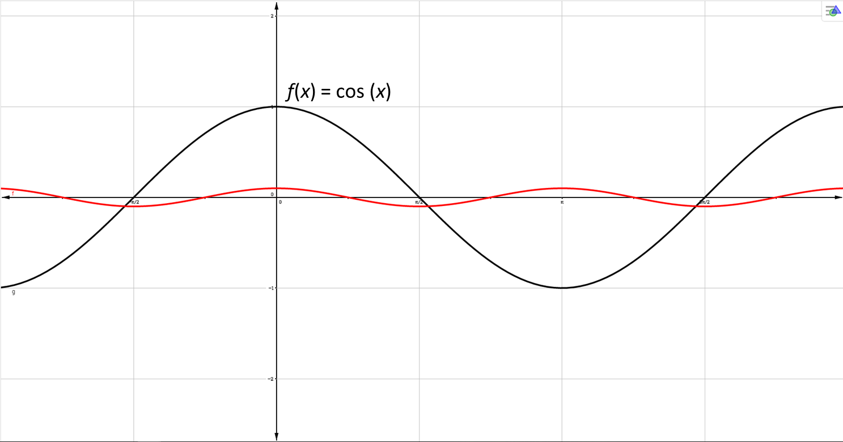
IMG03 | ver ultima columna | Recurso M5A | Ilustración | Contenido | MA_10_03_CO_REC90_IMG03n.png | 286 x 286 px | MA_10_03_CO_REC90_IMG03a.png | 500 x 500 px | Imagen para pregunta 3. Mantener los colores negro y rojo en las funciones. Incluir nombre de los ejes y de la función en negro. | 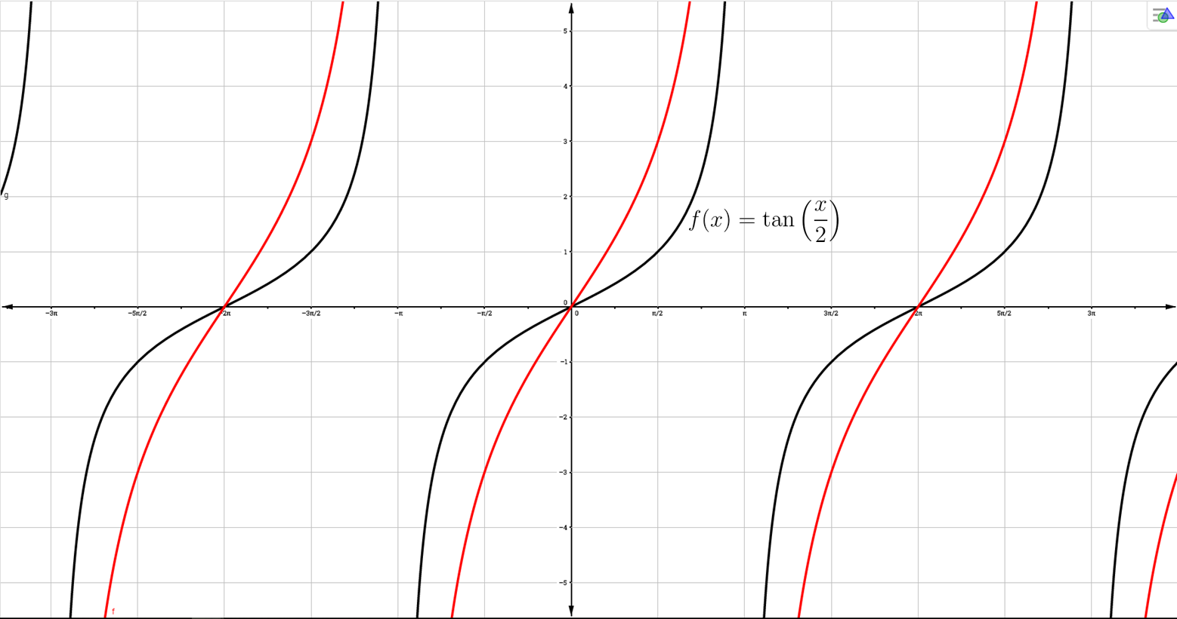
IMG04 | ver ultima columna | Recurso M5A | Ilustración | Contenido | MA_10_03_CO_REC90_IMG04n.png | 286 x 286 px | MA_10_03_CO_REC90_IMG04a.png | 500 x 500 px | Imagen para pregunta 4. Mantener los colores negro y rojo en las funciones. Incluir nombre de los ejes y de la función en negro. | 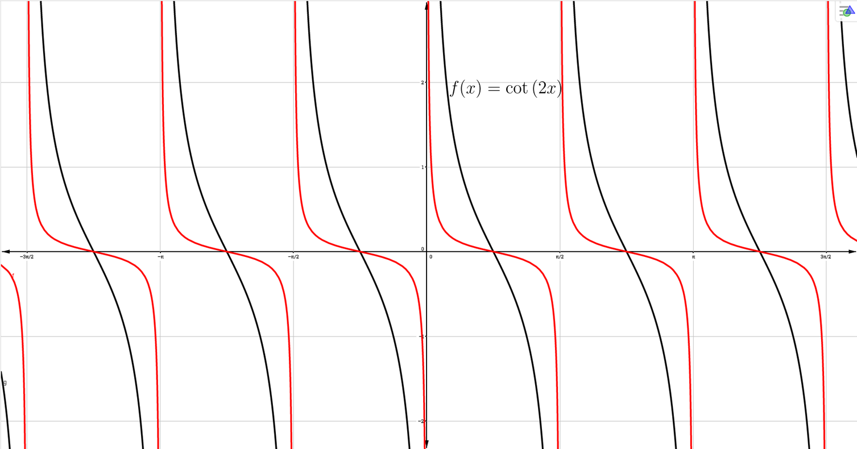
IMG05 | ver ultima columna | Recurso M5A | Ilustración | Contenido | MA_10_03_CO_REC90_IMG05n.png | 286 x 286 px | MA_10_03_CO_REC90_IMG05a.png | 500 x 500 px | Imagen para pregunta 5. Mantener los colores negro y rojo en las funciones. Incluir nombre de los ejes y de la función en negro. | 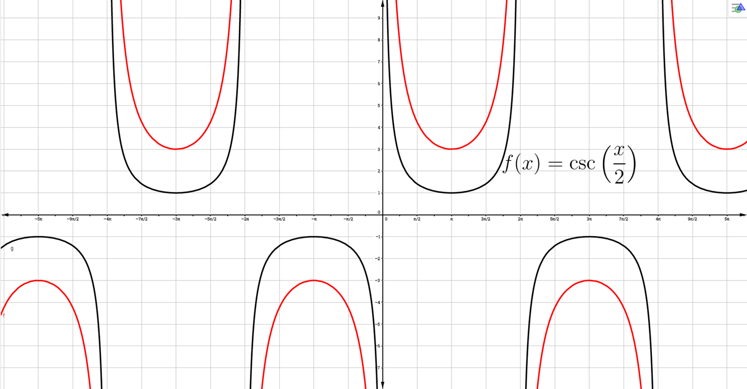
IMG06 | ver ultima columna | Recurso M5A | Ilustración | Contenido | MA_10_03_CO_REC90_IMG06n.png | 286 x 286 px | MA_10_03_CO_REC90_IMG06a.png | 500 x 500 px | Imagen para pregunta 6. Mantener los colores negro y rojo en las funciones. Incluir nombre de los ejes y de la función en negro. | 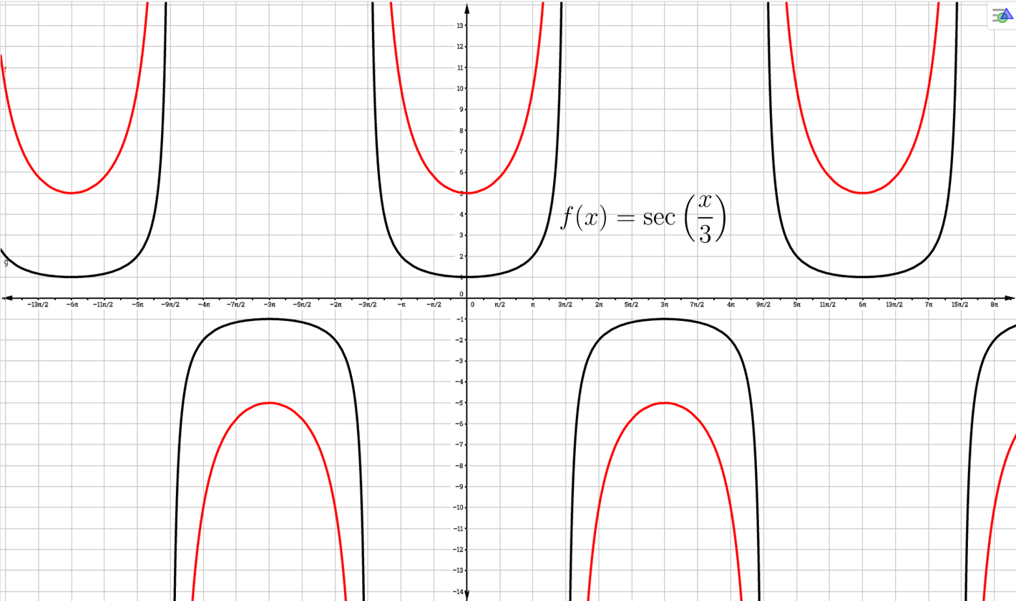
IMG07 | ver ultima columna | Recurso M5A | Ilustración | Contenido | MA_10_03_CO_REC90_IMG07n.png | 286 x 286 px | MA_10_03_CO_REC90_IMG07a.png | 500 x 500 px | Imagen para pregunta 7. Mantener los colores negro y rojo en las funciones. Incluir nombre de los ejes y de la función en negro. | 